Sheet1
Scene No. | 2
Quest Title | 最大的鸟
Quest Log | 完成任务
Map No. | 16
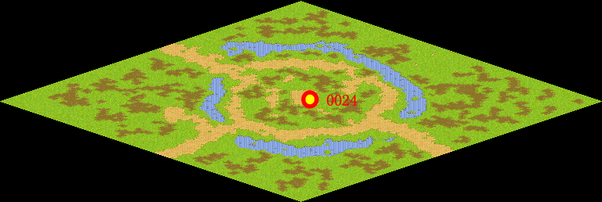
NPC No. | 24
Condition
Dialog | 天呀，这鸟比我人都大呀。
Select | 1：完成，2：取消
Result | 1 :关闭对话框 消除Qlog-0116-001 , 2 : 关闭对话框

NPC No. | 21
Condition
Dialog | 鸵鸟是非常大的一种鸟呢。
Select | 1：确定
Result | 1：关闭对话框

ScriptFile | Qlog-0116-002.scr
 | Q0024-0116-002.scr
 | Q0021-0116-002.scr

